1주차 숙제
** 숙제
* ClassLoader 란 ?
* ClassLoader 의 계층구조 조사
* 메모리구조
* AOP 의 용어정리 (그림도 있으면 좋음)
* Proxy
* Thread 와 공용객체
* Gradle, Maven 이 무엇인가? - 빌드도구
java - ant

* ClassLoader 란 ?
=> 클래스 로더란 Compile Time 이 아닌 Run Time 에 Class 를 로딩할 수 있게 해주는 기술 ( 동적으로 클래스 읽기)
언로드 기능이 없음.
* ClassLoader 의 계층구조 조사
=> bootstrap을 제외한 모든 클래스로더는 부모 로더를 가진다.
클래스로더가 클래스나 리소스를 찾을 떈 부모 클래스로더에게 우선 이를 위임
부모클래스로더가 해당클래스나 리소스를 찾을 수 없게되면 자신이 직접 해당 클래스나 리소스를 찾는 형태로 동작
 | 손자 | -> | 자식 | -> | 부모 | 해당 순서로 우선순위 전달
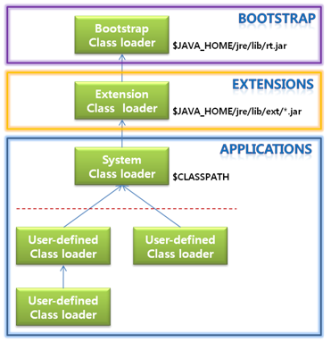

* 메모리구조
Static area - 필드부분에서 선언된 전역변수, 정적(static) 멤머변수 데이터의 값이 저장됨.
Stack area - 메소드내에서 정의하는 기본 자료형 지역 변수의 데이터의 값이 저장되는 공간 ( 메소드 호출시 할당, 종료시 해제)
Heap area - 참조형 데이터타입을 갖는 객체(인스턴스), 배열 등의 데이터가 저장.

* AOP 의 용어정리 (그림도 있으면 좋음)
=> Aspect Oriented Programming ( 관점지향프로그래밍)

핵심 관심사항(Core Concerns) : 핵심 프로세스(주요 프로세스)
횡단 관심사항(Cross-cutting Concerns) : 부가 관심 사항(로그인, 보안 등)
Target : AOP를 적용할 객체 (실행할 부가적인 기능,실제코드)
Advice : AOP에서 사용할 기능(메소드)을 담은 객체 - Pointcut에 해당하는 작업에 어떻게 보조 프로세스를 실행시킬것인가 에 대한 명세를 나타냄
joinpoint : 어드바이스를 삽입할 특정 지점
pointcut : 조인포인트를 선별하기 위한 정의
weaving : 포인트컷으로 선별된 조인포인트에 어드바이스를 삽입하는 과정

* Proxy
1) JDK Proxy
-인터페이스에 대한 Proxy 만을 지원
2) CGLIB Proxy
-JDK Proxy처럼 Runtime시에 Target 메써드가 호출될 때 해당 메써드의 Advice적용 여부를 결정
클래스에 대한 Proxy가 가능

* Thread 와 공용객체
스레드는 같은 프로세스내에거 동일한 데이터를 공유함.
하나의 데이터에 여러 개의 스레드 접근 가능하여 데이터 일관성 이슈 => synchronized 로 해결

* Gradle, Maven 이 무엇인가? - 빌드도구
Gradle - Groovy를 이용한 빌드 자동화 시스템
Maven - 빌드도구, 라이브러리관리, 설장파일 - pom.xml

